EVALUACION RESSO EECC
 |  |  |  | Fecha: MARZO 2026
 |  |  |  | Versión: 00
LISTA DE VERIFICACIÓN EVALUACIÓN SGSST

DIVISIÓN: | Chuquicamata
GERENCIA: | GERENCIA MANTENIMIENTO MINA CHUQUICAMATA SUBTERRÁNEA
SUPERINTENDENCIA / DIRECCIÓN: | GERENCIA MANTENIMIENTO MINA CHUQUICAMATA SUBTERRÁNEA
NOMBRE DE LA EMPRESA: | TRANSMACLTDA
NOMBRE DEL SERVICIO Y N° DE CONTRATO: | “SERVICIO DE ARRIENDO DE GRUA PLUMA 250 TON Y CAMA BAJA CON OPERACIÓN”
NUMERO DE CONTRATO: | 4600030845
ADMINISTRADO DE CONTRATO EECC.: | CARLA BRICEÑO G
APR EECC: | DARWIN SOTO H
ADMINISTRADOR DE CONTRATO CODELCO: | PATRICIO BARRIENTOS L
JEFE SEGURIDAD ÁREA CODELCO: | ANDRES ILLANES L
FECHA: | 2026-04-01

CUMPLIMIENTO TOTAL AUDITORÍA |  |  | 94.8%

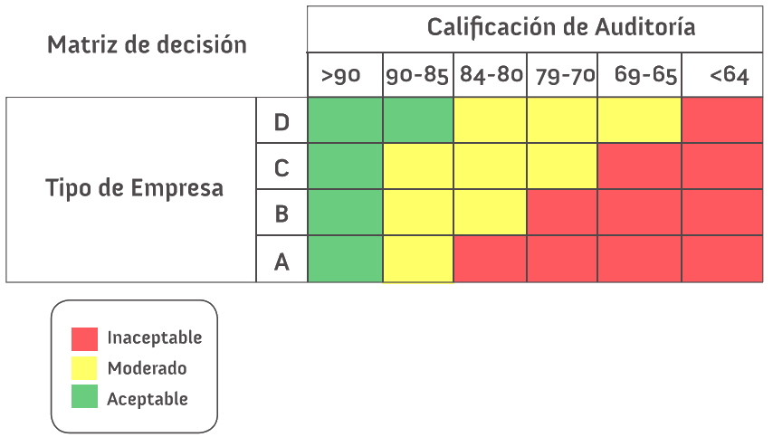
CANTIDAD DE HALLAZGOS DOCUMENTAL
NO CONFORMIDAD | 0
OBSERVACIÓN | 0
OPORTUNIDAD DE MEJORA | 0

CANTIDAD DE HALLAZGOS TERRENO
NIVEL 1 | 0 | 0.0%
NIVEL 2 | 0 | 0.0%
OPORTUNIDAD DE MEJORA TERRENO | 0 | 0.0%
OBSERVACIÓN POSITIVA | 0 | 0.0%
TOTAL % DESC. AUDITORÍA TERRENO | 0.0% | 0.0%

* Toda empresa que es considerada con un nivel de exposición “Inaceptable” tendrá un plazo de una semana para regularizar y llevar a nivel moderado su gestión. De no conseguir esta condición se detendrá toda tarea asociada a la Empresa Contratista hasta conseguir los niveles exigidos (a costo de la empresa contratista o subcontratista). * Toda empresa con un nivel de exposición “moderado” tendrá un plazo de un mes para resolver las observaciones de las auditorías. De no cumplir o de volver a obtener un nivel “moderado” será considerada como una empresa de “desempeño discreto” en gestión, en caso de tener una tercera evaluación consecutiva de “moderado” será considerada como empresa de desempeño “inaceptable” y se someterá al proceso de sanción de Abastecimiento. (Que podría llegar hasta una suspensión de 1 año de participación en licitaciones Corporativas)

Firma Adm. Ctto EECC Firma APR EECC

Firma Adm. Ctto Codelco Firma Jefe Seguridad Área Codelco

PORCENTAJE DE CUMPLIMIENTO DOCUMENTAL |  |  | 89.5%
PORCENTAJE DE CUMPLIMIENTO TERRENO |  |  | 100.0%
I. REQUERIMIENTOS PARA IMPLEMENTAR UN SIGO PARA EMPRESAS CONTRATISTAS Y SUBCONTRATISTAS DE CODELCO
A. SISTEMA DE GESTION DE SEGURIDAD Y SALUD EN EL TRABAJO (TITULO IV) |  |  | 100% | 79%
B. PROGRAMA DE SEGURIDAD Y SALUD EN EL TRABAJO (TITULO V RESSO) |  |  | 74%
B.1 Contenidos del Programa de Seguridad y Salud en el Trabajo |  |  | 75%
B.2 Elementos del Programa (Establecimiento de objetivos y metas) |  |  | 100%
B.3 Planificación y Administración del Sistema de Gestión (Identificación y cumplimiento del marco regulatorio) |  |  | 100%
B.4 Planificación y Administración del Sistema de Gestión (Proceso de identificación de Peligros, Evaluación y Control de Riesgos) |  |  | 50%
B.5 Estandarización de los controles operacionales |  |  | 70%
B.6 Preparación y Respuesta ante emergencias |  |  | 50%
C. IMPLEMENTACION Y OPERACIÓN (TITULO VI RESSO) |  |  | 100%
C.1 Obligación de Informar / ODI |  |  | 100%
C.2 Participación de los trabajadores |  |  | 100%
C.3 Documentación que debe mantener la empresa principal. |  |  | 100%
C.4 Libro de Obra o de Servicios o Libro de Obra Digital (LOD) |  |  | 100%
C.5 Libro SERNAGEOMIN |  |  | 100%
C.6 Control y actualización de documentos y datos de Seguridad y Salud en el Trabajo |  |  | 100%
C.7 Estándares de control operacional |  |  | 100%
D. RESULTADOS DE FISCALIZACIONES INTERNAS Y EXTERNAS (TITULO VII RESSO) |  |  | 100%
D.1 Registro y seguimiento de instrucciones |  |  | 100%
D.2 Calificación de Empresas Contratistas y Subcontratistas |  |  | 100%
E. PROCEDIMIENTOS EN CASO DE ACCIDENTES E INCIDENTES (TITULO VIII RESSO) |  |  | 0%
E.1 Informe de Accidentes Graves, Fatales y de Alto Potencial |  |  | 0%
F. OBLIGACIONES DE LAS EMPRESASCONTRATISTAS Y SUBCONTRATISTAS (Título IX Y X RESSO) |  |  | 100%
II. REQUERIMIENTOS PARA LA IMPLEMENTACIÓN Y OPERACIÓN (OTROS REQUISITOS RELEVANTES DEL SIGO)
G. Medidas de Prevención Especiales (Título XI RESSO) |  |  | 100% | 100%
G.1 Avisos Escritos |  |  | 100%
H. Estándares Mínimos (Título XII RESSO) |  |  | 100%
H1 Estándares Coorporativos |  |  | 100%
I. Comités Paritarios de Higiene y Seguridad (Título XIII RESSO) |  |  | N/A
I.1 De los Comités Paritarios de Higiene y Seguridad de la empresa contratista o subcontratista y de Faena |  |  | N/A
J. Estadística e Información (Título XIV RESSO) |  |  | 100%
K. Infracciones o Faltas de los Contratistas / Trabajadores al RIHS (TITULO XV y XVI) |  |  | 100%

GRÁFICO
 | I. REQUERIMIENTOS PARA IMPLEMENTAR UN SIGO PARA EMPRESAS CONTRATISTAS Y SUBCONTRATISTAS DE CODELCO
F. OBLIGACIONES DE LAS EMPRESASCONTRATISTAS Y SUBCONTRATISTAS (Título IX Y X RESSO) | 100%
E. PROCEDIMIENTOS EN CASO DE ACCIDENTES E INCIDENTES (TITULO VIII RESSO) | 0%
D. RESULTADOS DE FISCALIZACIONES INTERNAS Y EXTERNAS (TITULO VII RESSO) | 100%
C. IMPLEMENTACION Y OPERACIÓN (TITULO VI RESSO) | 100%
B. PROGRAMA DE SEGURIDAD Y SALUD EN EL TRABAJO (TITULO V RESSO) | 74%
A. SISTEMA DE GESTION DE SEGURIDAD Y SALUD EN EL TRABAJO (TITULO IV) | 100%
I. REQUERIMIENTOS PARA IMPLEMENTAR UN SIGO PARA EMPRESAS CONTRATISTAS Y SUBCONTRATISTAS DE CODELCO
A. SISTEMA DE GESTION DE SEGURIDAD Y SALUD EN EL TRABAJO (TITULO IV) | 100%
B. PROGRAMA DE SEGURIDAD Y SALUD EN EL TRABAJO (TITULO V RESSO) | 74%
B.1 Contenidos del Programa de Seguridad y Salud en el Trabajo | 75%
B.2 Elementos del Programa (Establecimiento de objetivos y metas) | 100%
B.3 Planificación y Administración del Sistema de Gestión (Identificación y cumplimiento del marco regulatorio) | 100%
B.4 Planificación y Administración del Sistema de Gestión (Proceso de identificación de Peligros, Evaluación y Control de Riesgos) | 50%
B.5 Estandarización de los controles operacionales | 70%
B.6 Preparación y Respuesta ante emergencias | 50%
C. IMPLEMENTACION Y OPERACIÓN (TITULO VI RESSO) | 100%
C.1 Obligación de Informar / ODI | 100%
C.2 Participación de los trabajadores | 100%
C.3 Documentación que debe mantener la empresa principal. | 100%
C.4 Libro de Obra o de Servicios o Libro de Obra Digital (LOD) | 100%
C.5 Libro SERNAGEOMIN | 100%
C.6 Control y actualización de documentos y datos de Seguridad y Salud en el Trabajo | 100%
C.7 Estándares de control operacional | 100%
D. RESULTADOS DE FISCALIZACIONES INTERNAS Y EXTERNAS (TITULO VII RESSO) | 100%
D.1 Registro y seguimiento de instrucciones | 100%
D.2 Calificación de Empresas Contratistas y Subcontratistas | 100%
E. PROCEDIMIENTOS EN CASO DE ACCIDENTES E INCIDENTES (TITULO VIII RESSO) | 0%
E.1 Informe de Accidentes Graves, Fatales y de Alto Potencial | 0%
F. OBLIGACIONES DE LAS EMPRESASCONTRATISTAS Y SUBCONTRATISTAS (Título IX Y X RESSO) | 100%

II. REQUERIMIENTOS PARA LA IMPLEMENTACIÓN Y OPERACIÓN (OTROS REQUISITOS RELEVANTES DEL SIGO)
G. Medidas de Prevención Especiales (Título XI RESSO) | 100%
H. Estándares Mínimos (Título XII RESSO) | 100%
I. Comités Paritarios de Higiene y Seguridad (Título XIII RESSO) | N/A
J. Estadística e Información (Título XIV RESSO) | 100%
K. Infracciones o Faltas de los Contratistas / Trabajadores al RIHS (TITULO XV y XVI) | 100%

 | II. REQUERIMIENTOS PARA LA IMPLEMENTACIÓN Y OPERACIÓN (OTROS REQUISITOS RELEVANTES DEL SIGO)
K. Infracciones o Faltas de los Contratistas / Trabajadores al RIHS (TITULO XV y XVI) | 100%
J. Estadística e Información (Título XIV RESSO) | 100%
I. Comités Paritarios de Higiene y Seguridad (Título XIII RESSO) | 0%
H. Estándares Mínimos (Título XII RESSO) | 100%
G. Medidas de Prevención Especiales (Título XI RESSO) | 100%

